SOSIALISASI 2025
KEGIATAN PEMBERDAYAAN MASYARAKAT KELURAHAN MULYOREJO
TAHUN ANGGARAN 2025

Kecamatan |  | : SUKUN
Kelurahan |  | : MULYOREJO
No | SUB KEGIATAN | WAKTU PELAKSANAAN (Hari, Tanggal, dan Jam) | TEMPAT PELAKSANAAN | PELAKSANA | KEGIATAN (Daftar Acara) | PENANGGUNG JAWAB | CATATAN | DOKUMENTASI
1 | Peningkatan Partisipasi Masyarakat dalam Forum Musyawarah Perencanaan Pembangunan di Kelurahan | RABU, 15 Januari 2025 JAM 15.00 WIB | PENDOPO KELURAHAN MULYOREJO | KASI PEMBERDAYAAN MASYARAKAT | Forum Musyawarah Perencanaan Pembangunan di Kelurahan Tahun 2025 dalam Rangka Penyusunan RKPD Tahun 2026 | LURAH MULYOREJO | Jumlah peserta : 80 orang dari unsur anggota DPRD Dapil Sukun, perwakilan Bappeda, Lembaga Kemasyarakatan, Toko Agama, Tokoh Masyarakat, Babinsa Bhabinkamtibmas, Forum TSP Kota Malang dll Narasumber dari : Camat Sukun (I.K. WIDI E. WIRAWAN, S.Sos, MM ) | 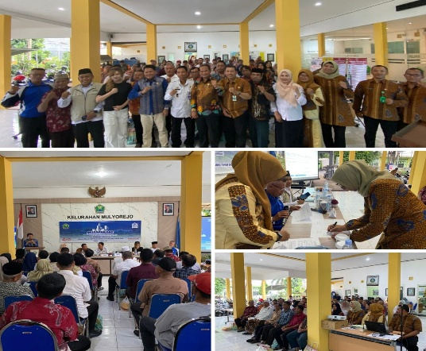
2 | Pemberdayaan Masyarakat di Kelurahan | RABU, 4 Juni 2025 JAM 18.00 WIB | PENDOPO KELURAHAN MULYOREJO | KASI PEMBERDAYAAN MASYARAKAT | Pelatihan Manajerial Organisasi Bagi Pemuda di Kelurahan Mulyorejo | LURAH MULYOREJO | Jumlah peserta : 50 orang dari unsur Karang Taruna di Kelurahan Mulyorejo Narasumber dari : Camat Sukun (I.K. WIDI E. WIRAWAN, S.Sos, MM ) dan Camat Sukun (I.K. WIDI E. WIRAWAN, S.Sos, MM ) | 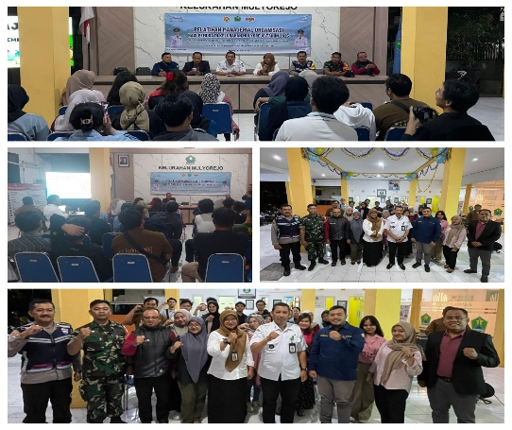
3 | Pemberdayaan Masyarakat di Kelurahan | 24 Juni 2025 | PENDOPO KELURAHAN MULYOREJO | KASI PEMBERDAYAAN MASYARAKAT | Pelatihan Usaha Mikro Pembuatan Mie Sehat dari Olahan Sayuran di Kelurahan Mulyorejo | LURAH MULYOREJO | Jumlah peserta : 40 orang dari unsur penyandang disabilitas dan keluarganya di Kelurahan Mulyorejo Narasumber dari : Owner Retno Handycraft (RETNO DENI SOELASTIANI ) | 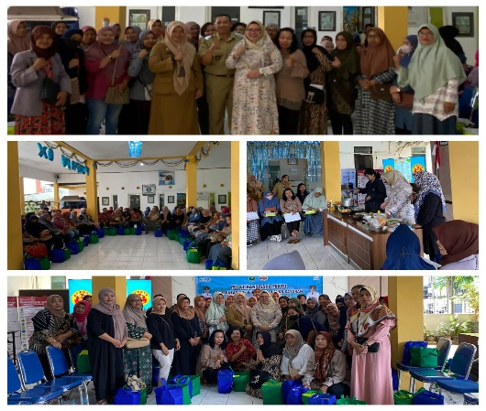
4 | Pemberdayaan Masyarakat di Kelurahan | 25 Juni 2025 | PENDOPO KELURAHAN MULYOREJO | KASI PEMBERDAYAAN MASYARAKAT | Festival Anak: Pelestarian Budaya Dolanan Tradisional di Kelurahan Mulyorejo | LURAH MULYOREJO | Jumlah peserta : 40 orang dari unsur forum anak dan remaja di Kelurahan Mulyorejo Narasumber dari : Dosen Universitas Wisnuwardhana Malang (ANDIA KUSUMA DAMAYANTI, S.Psi.,M.Psi., Psikolog ) | 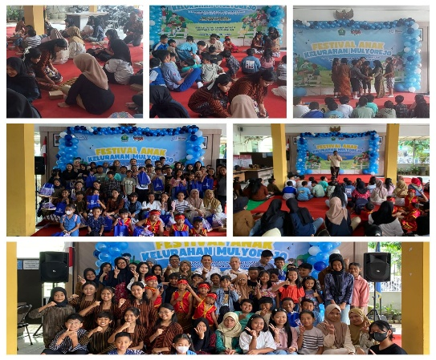
5 | Pemberdayaan Masyarakat di Kelurahan | 25 Juli 2025 | PENDOPO KELURAHAN MULYOREJO | KASI PEMBERDAYAAN MASYARAKAT | Pembinaan Unsur Kemasyarakatan Selain Lembaga Kemasyarakatan, Pembinaan Kelompok Informasi Masyarakat (KIM) Sebagai Penggerak Informasi dan Pemberdayaan Masyarakat Kelurahan Mulyorejo Tahun 2025 | LURAH MULYOREJO | Jumlah peserta : 40 orang dari unsur penyandang disabilitas dan keluarganya di Kelurahan Mulyorejo Narasumber dari : Pekerja Sosial Ahli Madya Dinas Sosial P3AP2KB Kota Malang (MONICHA SILVIANA, S.Tr.Sos) dan Konselor Dinas Sosial P3AP2KB Kota Malang (AFIF HUSAIN RASYIDI ) | 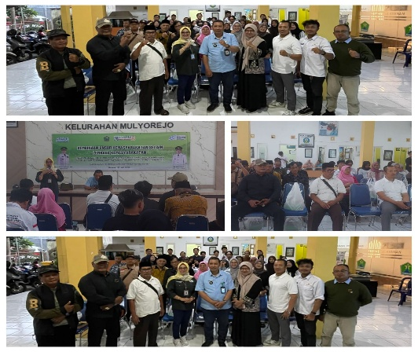 | 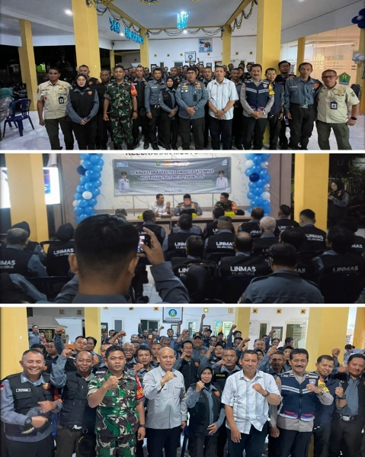
6 | Pemberdayaan Masyarakat di Kelurahan | 11 September 2025 | PENDOPO KELURAHAN MULYOREJO | KASI PEMBERDAYAAN MASYARAKAT | Edukasi dan Pelatihan Kesiapsiagaan Pemadaman Kebakaran di Kelurahan Mulyorejo | LURAH MULYOREJO | Jumlah peserta : 30 orang dari unsur UMKM di Kelurahan Mulyorejo Narasumber dari : Pemilik Mie Galau dan Goed and Beverages Malang (DIAJENG WOROKESTHI AYUNING PUTRI ) | 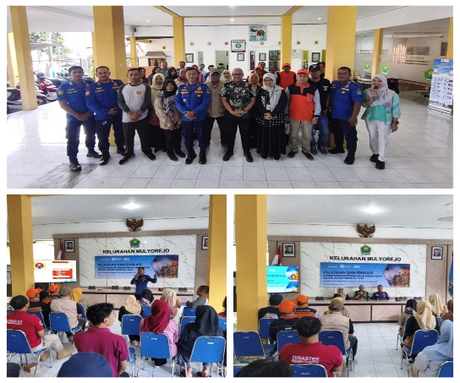
7 | Pemberdayaan Masyarakat di Kelurahan | 17 September 2025 | PENDOPO KELURAHAN MULYOREJO | KASI PEMBERDAYAAN MASYARAKAT | Pelatihan Pembuatan Hantaran: Pemberdayaan Perempuan dalam rangka Meningkatkan Kreativitas dan Kemandirian Ekonomi di Kelurahan Mulyorejo | LURAH MULYOREJO | Jumlah peserta : 40 orang dari unsur Kader Posyandu di Kelurahan Mulyorejo Narasumber dari : Dosen Poltekkes Kemenkes Malang (DWIPAJATI SST.MGz )
8 | Pemberdayaan Masyarakat di Kelurahan | 18 September 2025 | PENDOPO KELURAHAN MULYOREJO | KASI PEMBERDAYAAN MASYARAKAT | Pelatihan Olahan Minuman Berbahan Dasar Kacang-kacangan Bagi Disabilitas dan Keluarganya dalam Rangka Meningkatkan Kemampuan dan Kemandirian Ekonomi di Kelurahan Mulyorejo | LURAH MULYOREJO | Jumlah peserta : 40 orang dari unsur perempuan/masyarakat rentan di Kelurahan Mulyorejo Narasumber dari : Pemilik Mie Galau dan Goed and Beverages Malang (DIAJENG WOROKESTHI AYUNING PUTRI )
9 | Pemberdayaan Masyarakat di Kelurahan | 24 September 2025 | PENDOPO KELURAHAN MULYOREJO | KASI PEMBERDAYAAN MASYARAKAT | Peningkatan Ketahanan Pangan melalui Pelatihan Urban Farming di Kelurahan Mulyorejo | LURAH MULYOREJO | Jumlah peserta : 40 orang dari unsur lansia di Kelurahan Mulyorejo Narasumber dari : Dosen Poltekkes Kemenkes Malang (DWIPAJATI SST.MGz ) dan Kepala Puskesmas Mulyorejo (drg. HELMIE WIBISONO) | 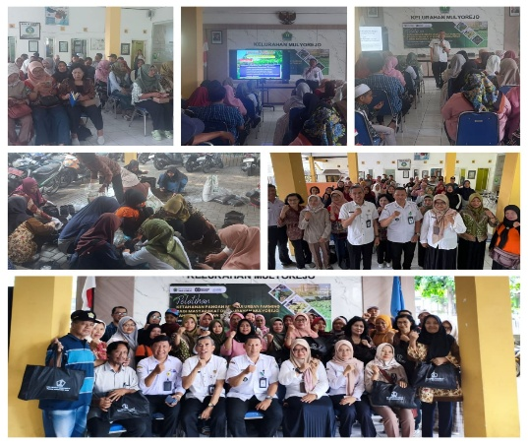
10 | Pemberdayaan Masyarakat di Kelurahan | 30 September 2025 | PENDOPO KELURAHAN MULYOREJO | KASI PEMBERDAYAAN MASYARAKAT | Sosialisasi Penguatan Disabilitas dan Keluarganya dalam Rangka Menumbuhkan Ketahanan Diri dan Partisipasi Keluarga Disabilitas di Era Digital di Kelurahan Mulyorejo | LURAH MULYOREJO | Jumlah peserta : 30 orang dari unsur modin perempuan dan PKK di Kelurahan Mulyorejo Narasumber dari : Penyuluh Agama Islam- Kementerian Agama-KUA Kecamatan Sukun Kota Malang (ELVI NUR RIDHO KHASANAH, M.Ag) | 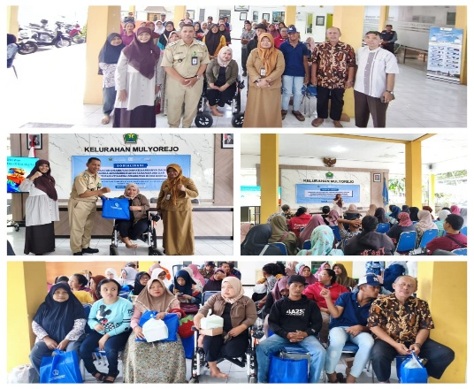
11 | Pemberdayaan Masyarakat di Kelurahan | 8 Oktober 2025 | PENDOPO KELURAHAN MULYOREJO | KASI PEMBERDAYAAN MASYARAKAT | Edukasi Kesehatan dan Yoga Lansia dalam Rangka Mewujudkan Lansia Smart (Sehat, Mandiri, Aktif, dan Produktif) di Kelurahan Mulyorejo | LURAH MULYOREJO | Jumlah peserta : 40 orang dari unsur lembaga kemasyarakatan di Kelurahan Mulyorejo Narasumber dari : Kepala Bagian Pemerintahan Sekretariat Daerah Kota Malang (YUYUN NANIK EKOWATI, S.STP. MSi) dan BPBD Kota Malang (Dra. KHABIBAH, MM)
12 | Pemberdayaan Masyarakat di Kelurahan | 9 Oktober 2025 | PENDOPO KELURAHAN MULYOREJO | KASI PEMBERDAYAAN MASYARAKAT | Sosialisasi Pentingnya Kesehatan Fisik dan Mental dalam Mewujudkan Perempuan Tangguh, Sehat, dan Produktif di Kelurahan Mulyorejo | LURAH MULYOREJO | Jumlah peserta : 40 orang dari unsur PKK dan masyarakat di Kelurahan Mulyorejo Narasumber dari : Administrator Kesehatan Dinas Kesehatan Kota Malang (ANNEKE MEYVIA SILVI, S.KM)
13 | Pemberdayaan Masyarakat di Kelurahan | 10 Oktober 2025 | PENDOPO KELURAHAN MULYOREJO | KASI PEMBERDAYAAN MASYARAKAT | Sosialisasi Pencegahan Stunting melalui Peningkatan Kesadaran Gizi dan Penguatan Peran Keluarga demi Terwujudnya Generasi Unggul dan Berkualitas di Kelurahan Mulyorejo | LURAH MULYOREJO | Jumlah peserta : 40 orang dari unsur Masyarakat Rentan (Perempuan, Ibu hamil, Ibu balita/baduta) di Kelurahan Mulyorejo Narasumber dari : Dosen Poltekkes Kemenkes Malang (DWIPAJATI SST.MGz ) dan Kepala Puskesmas Mulyorejo (drg. HELMIE WIBISONO) | 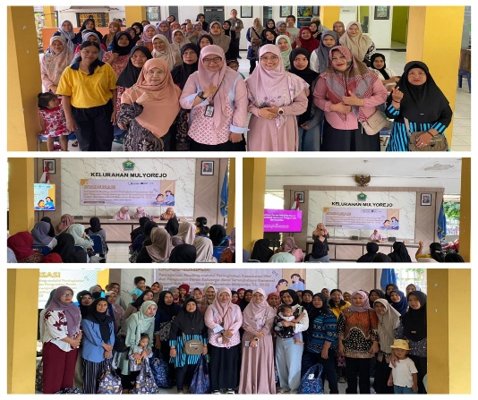
14 | Peningkatan Kesadaran Keluarga dalam Peningkatan Pendidikan dan Keterampilan untuk Mewujudkan Sumber Daya Manusia yang Berkualitas dan Berdaya Saing | 10 Oktober 2025 | PENDOPO KELURAHAN MULYOREJO | KASI PEMBERDAYAAN MASYARAKAT | Pelatihan Kreasi Menu B2SA (Beragam, Bergisi, Seimbang dan Aman) di Kelurahan Mulyorejo | LURAH MULYOREJO | Jumlah peserta : 40 orang dari unsur lansia di Kelurahan Mulyorejo Narasumber dari : Owner Retno Handycraft (RETNO DENI SOELASTIANI )
15 | Penyelenggaraan Lembaga Kemasyarakatan | 17 Oktober 2025 | PENDOPO KELURAHAN MULYOREJO | KASI PEMBERDAYAAN MASYARAKAT | Pembinaan Lembaga Kemasyarakatan dalam Rangka Mewujudkan Masyarakat yang Berdaya, Mandiri, dan Partisipatif | LURAH MULYOREJO | Jumlah peserta : 30 orang dari unsur PKK di Kelurahan Mulyorejo Narasumber dari : PKK Kota Malang (FITRIA NOVERITA, S.Sos, M.A.P) | 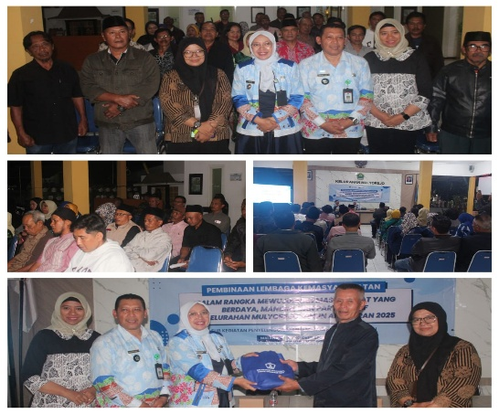
16 | Pemberdayaan Masyarakat di Kelurahan | 20 Nopember 2025 | PENDOPO KELURAHAN MULYOREJO | KASI PEMBERDAYAAN MASYARAKAT | Pembinaan dan Penguatan Pokja Kelurahan Sehat dalam Mewujudkan Masyarakat yang Sehat, Aman, Nyaman , Produktif dan Berdaya Saing | LURAH MULYOREJO | Jumlah peserta : 30 orang dari unsur Karang Taruna di Kelurahan Mulyorejo Narasumber dari : Analis Pelayanan Sosial Dinas Sosial P3AP2KB Kota Malang (IKA PUTRI MAHARANI, ST)
17 | Penyelenggaraan Lembaga Kemasyarakatan | 20 Nopember 2025 | PENDOPO KELURAHAN MULYOREJO | KASI PEMBERDAYAAN MASYARAKAT | Bimtek Peningkatan Kapasitas Kader Posyandu dalam Mewujudkan Masyarakat Sehat dan Sejahtera | LURAH MULYOREJO | Jumlah peserta : 35 orang dari unsur pokja sehat kelurahan, kader lingkungan dan masyarakat di Kelurahan Mulyorejo Narasumber dari : Tenaga Sanitasi Lingkungan Ahli Muda Dinas Kesehatan Kota Malang (EKO SUBAGIYO, ST) dan Kepala Puskesmas Mulyorejo (drg. HELMIE WIBISONO)

 |  |  |  |  |  |  | Mengetahui,
 |  |  |  |  |  |  | LURAH MULYOREJO

 |  |  |  |  |  |  | SISWANTO HERU SUPARNADI, S.Sos, MM
 |  |  |  |  |  |  | NIP.19721011 200112 1 003

